1_外部システム関連図
外部システム関連図

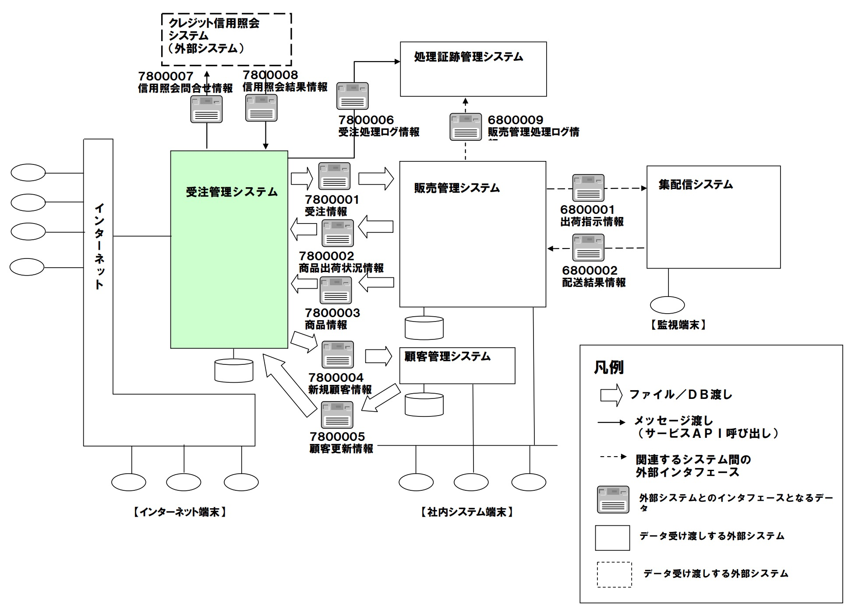

サンプル

2_外部インターフェース一覧
外部インターフェース一覧

 |  |  |  |  |  | 相手先システム情報 |  | 接続方式 |  | 処理タイミング
 | No. | 外部インターフェース名称 | 外部インターフェースID | 出力(To) | 入力(From) | システム名 | 既/新 | 受渡し手段 | データ形式 | タイミング | 送受信時間 | 備考 | ID:外部インターフェース名称
 | 1 | 受注情報 | IF-010 | ○ |  | 販売管理システム | 新規 | ftp | XML | バッチ（定時） | 日中 |  | IF-010:受注情報
メモ
5W2Hの観点でまとめると良い。
What：データ形式等（XML、TEXT等） Who：入出力するのはどの機能か When：送受信の頻度やタイミング Where：入出力するのはどのシステムか Why：なぜ必要なデータなのか How：送受信手段（API、FTP、HULFT等） How many：データ量

サンプル

